Iris Species
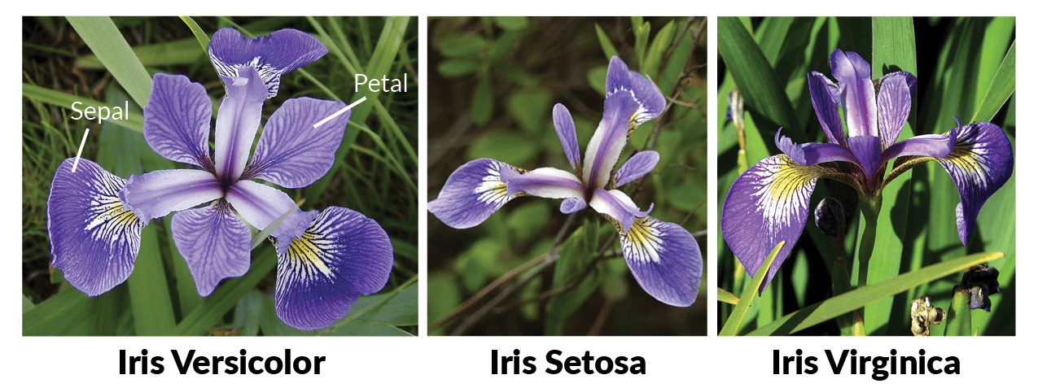
Iris-setosa
Iris-versicolor
Iris-virginica

